关系图
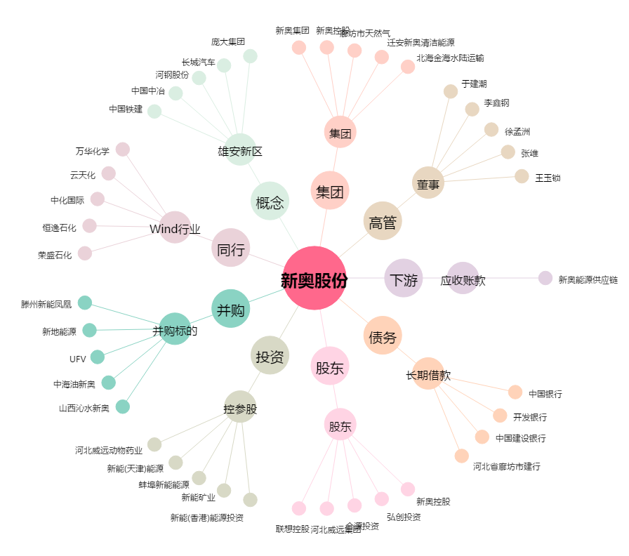
新奥股份[600803.SH] - 关系概览图

